@工作流程
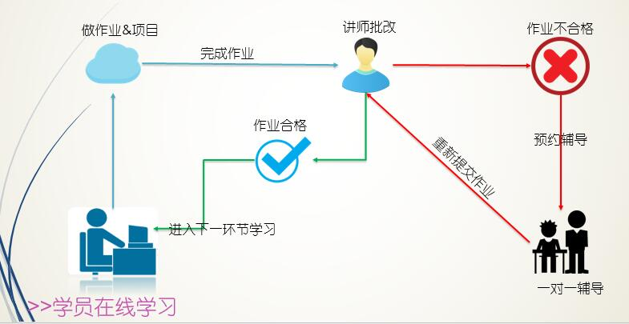
Python高级自动化开发工程师微职位 辅导老师工作文件及流程文档
学员须知： 1. 学员在线报名，进入学员交流QQ群（号：465320629） 2. 进群后找管理员讲师-Alex李杰（QQ: 317828332）分配助教老师 3. 开始学习第一部分课程，地址：http://edu.51cto.com/course/course_id-6538.html 4. 下载课程大纲及安排，按照表中的安排进行学习、做作业 下载地址：本页面第一课时的课件资料 5. 全部流程：报名分配助教后开始看视频->做作业->提交作业老师批改->合格进入到下一环节学习->不合格找助教一对一辅导，辅导完成进入下一环节学习->全部视频看完+作业全部通过->毕业->提交简历->老师修改简历->找班主任预约大牛一对一辅导->获得面试机会去面试 6. 移动端粉丝群：录播视频大家可以缓存到手机离线看，粉丝群负责解决APP观看录播视频问题，大家有问题直接在相应粉丝群中反应即可~ Ø 51CTO学院iPhone端粉丝群： 479301932 Ø 51CTO学院Android粉丝群： 460507854 51CTO学院iPad粉丝群： 258142098 更多信息：http://edu.51cto.com/px/usr/anno/94 （登录51CTO后访问）
工作职责： 1、作业入口：30次作业 http://edu.51cto.com/px/usr/schedule/94 每周的作业按照进度，标的很清晰，请大家务必认真做作业 请注意：只有当你本阶段的作业考核合格后（成绩不合格的完成助教一对一辅导并重新提交成绩），下一阶段的视频观看权限才会开通哦 2、视频课程观看入口：（36周）总入口：http://edu.51cto.com/pack/view/id-670.html 2.1、 Python基础（2周） 观看地址：http://edu.51cto.com/course/course_id-6538.html 2.2、 函数和常用模块（3周）观看地址：http://edu.51cto.com/course/course_id-6539.html 2.3、 面向对象（2周） 观看地址：http://edu.51cto.com/course/course_id-6517.html 2.4、 网络编程基础（3周）观看地址：http://edu.51cto.com/course/course_id-6518.html 2.5、 网络编程进阶（2周）观看地址：http://edu.51cto.com/course/course_id-6519.html 2.6、 web开发基础（3周）观看地址：http://edu.51cto.com/course/course_id-6520.html 2.7、 web开发进阶（4周）观看地址：http://edu.51cto.com/course/course_id-6521.html 2.8、 算法与设计模式（2周）: http://edu.51cto.com/course/course_id-6522.html 2.9、 项目实战阶段（14周）: http://edu.51cto.com/course/course_id-6523.html
学习流程：
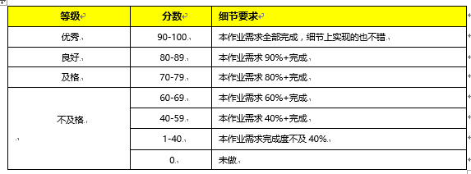 作业评分标准：
结业标准：① 所有作业必须100%提交 ②作业平均成绩及格（不低于70分）

